2021_09_data
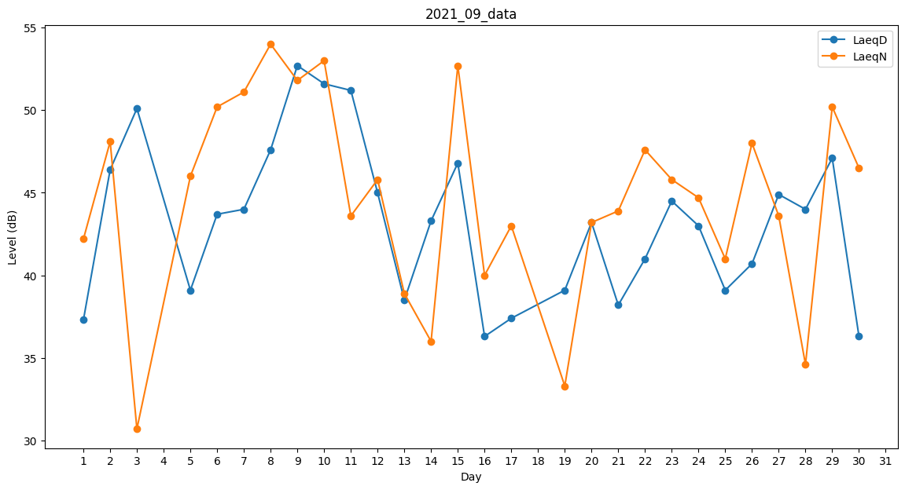
Day | LaeqD | LaeqN
1 | 37.3 | 42.2
2 | 46.4 | 48.1
3 | 50.1 | 30.7
4 | 41.7 | 0
5 | 39.1 | 46
6 | 43.7 | 50.2
7 | 44 | 51.1
8 | 47.6 | 54
9 | 52.7 | 51.8
10 | 51.6 | 53
11 | 51.2 | 43.6
12 | 45 | 45.8
13 | 38.5 | 38.9
14 | 43.3 | 36
15 | 46.8 | 52.7
16 | 36.3 | 40
17 | 37.4 | 43
18 | 40.5 | 0
19 | 39.1 | 33.3
20 | 43.2 | 43.2
21 | 38.2 | 43.9
22 | 41 | 47.6
23 | 44.5 | 45.8
24 | 43 | 44.7
25 | 39.1 | 41
26 | 40.7 | 48
27 | 44.9 | 43.6
28 | 44 | 34.6
29 | 47.1 | 50.2
30 | 36.3 | 46.5

